1 A
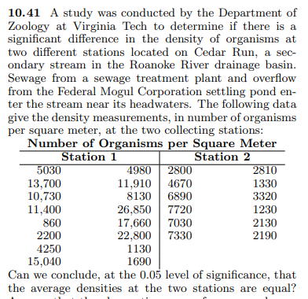
5030 | 2800
13700 | 4670
10730 | 6890
11400 | 7720
860 | 7030
2200 | 7330
4250 | 2810
15040 | 1330
4980 | 3320
11910 | 1230
8130 | 2130
26850 | 2190
17660
22800
1130
1690

1 B
